Sheet2
1. 등급별 제작 원칙

 | 등급 | 기본 자세 | 외형 특징 | 효과 강도
 | 노말 | 네 발 또는 앉은 자세 | 실제 고양이 특징 중심, 소품 거의 없음 | 효과 없음
 | 희귀 | 네 발 또는 앉은 자세 | 특별한 무늬, 꼬리, 작은 장식 | 은은한 빛
 | 영웅 | 두 발로 선 자세 | 직업·능력을 보여주는 복장과 소품 | 중간 효과
 | 전설 | 두 발로 선 자세 | 웅장한 복장, 강한 실루엣 | ㅊㅊ

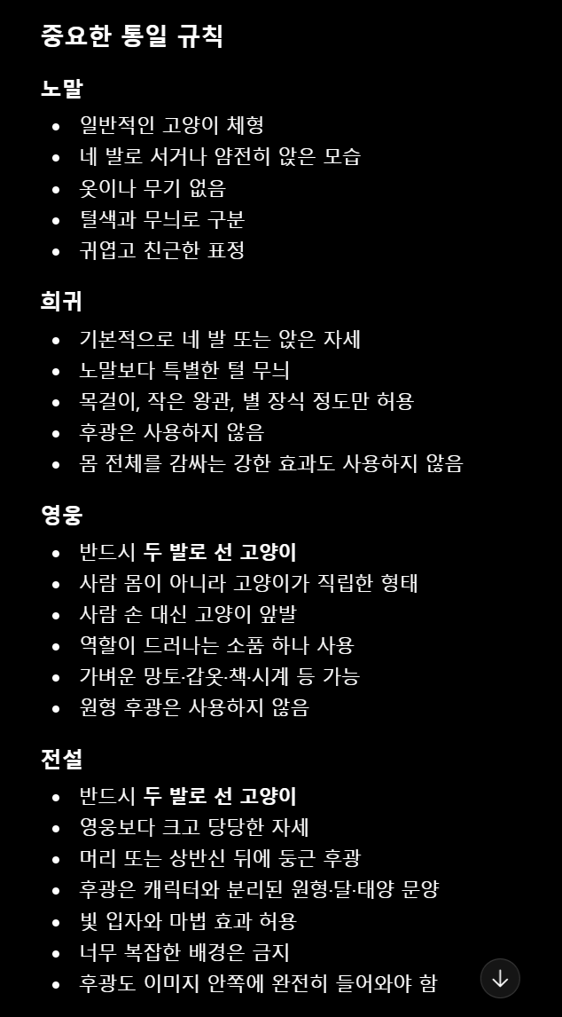

 |  |  |  | 시즌 등급 | 수량 | 기본 설계 | 어린이용 모바일 교육 게임의 고양이 수집 캐릭터 스타일 기준표를 제작한다.
 |  |  |  | 노말 | 2 | 해당 품종의 대표 털색과 특징
 |  |  |  | 희귀 | 2 | 시즌 상징 무늬와 소품 | 한 화면에 네 마리의 고양이를 나란히 배치한다.
 |  |  |  | 영웅 | 1 | 두 발로 선 시즌 직업형 캐릭터
 |  |  |  | 전설 | 1 | 두 발로 선 캐릭터+시즌 후광 | 첫 번째는 노말 등급으로, 장식 없이 네 발로 서 있는 귀여운 흰색 고양이다.
 |  |  |  |  |  |  | 두 번째는 희귀 등급으로, 작은 별무늬와 은은한 빛 효과가 있는 네 발 고양이다.
 |  |  |  |  |  |  | 세 번째는 영웅 등급으로, 두 발로 서서 작은 망토와 방패를 든 고양이다.
 |  |  |  |  |  |  | 네 번째는 전설 등급으로, 두 발로 당당하게 서 있고 뒤에 원형 황금 후광이 있는 고양이다.

 |  |  |  |  |  |  | 네 캐릭터 모두 동일한 얼굴 비율, 동일한 눈 디자인, 동일한 털 묘사, 동일한 2.5D 모바일 게임 일러스트 화풍을 사용한다. 등급이 올라갈수록 장식과 빛 효과가 단계적으로 증가해야 한다.

 |  |  |  |  |  |  | 사람형 수인처럼 만들지 않고 고양이의 얼굴, 앞발, 뒷발, 다리와 꼬리를 유지한다. 영웅과 전설만 두 발로 선 자세를 사용한다.

 |  |  |  |  |  |  | 이 이미지는 실제 게임 에셋이 아니라 향후 캐릭터 제작에 참고할 스타일 가이드다. 밝은 중립색 배경 위에 배치하고 캐릭터가 서로 겹치지 않게 한다. 글자, 등급명, 로고와 워터마크는 넣지 않는다.

